HW
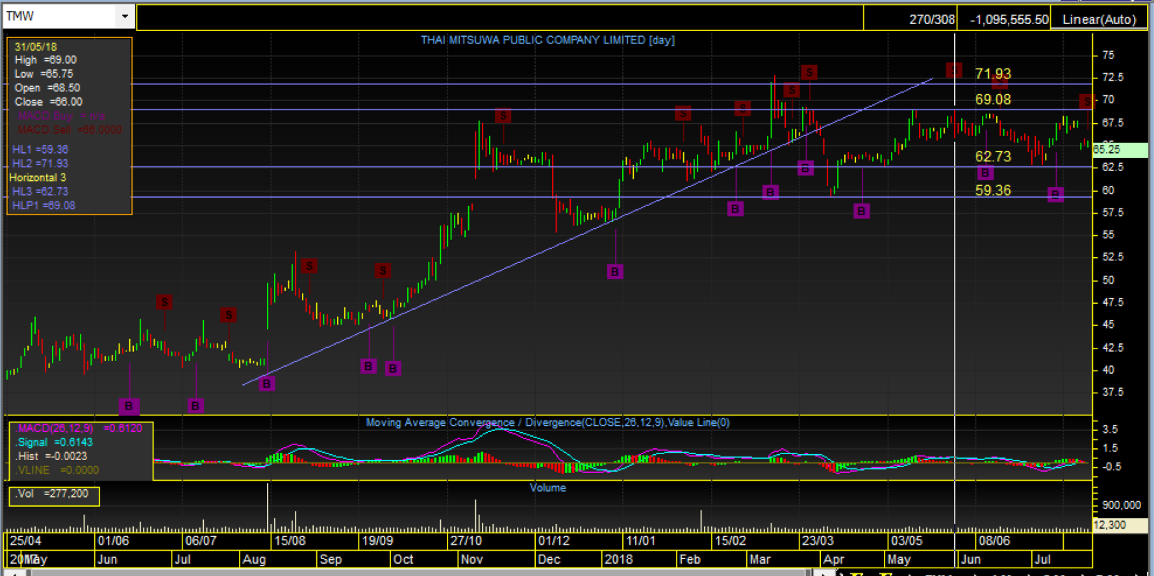
Date | Name | Price(Baht) | Note
2018-01-05 | KKP | 80.75 | รอหลุด Trend UP ที่ 81.5
 |  |  | รอย่อมาที่ 77.25 | Bad
 | MONO | 4.20 | พรุ่งนี้ถ้าเปิดเขียวลุยเลย
 |  |  | เป้า 4.45 , 4.70 SL 4.10 | Good
 | IVL | 56.50 | ย่อเบาๆ ยกโลว ทำ New high ตลอด
 |  |  | ท่าง่ายๆคือ แท่งแดงมีไส้ล่าง ต่อมาเปิดเขียวให้ใส่เลย

2018-02-13 | BA | 15.20 | รอย่อยกโลวที่ 14.7 | Bad | ย่อแต่ไม่ทำ NEW HIGH
2018-03-07 | WHA | 3.92 | ไม่หลุด 3.92 อยู่ในกรอบแคบ 3.92-4.10 หลุด 4.10 ลุยต่อถึง 4.30
2018-03-14 | TAPAC | 12.40 | ดันไปกด MP เลยได้ราคาที่ 12.70 มา แนวโน้มขาขึนเต็มที่ MACD
 |  |  | ส่งสัญญาณ B

2018-07-25 | TMW |  | ภาพใหญ่ยังขาขึ้น แข็งกว่าตลาด

